願書入力方法解説
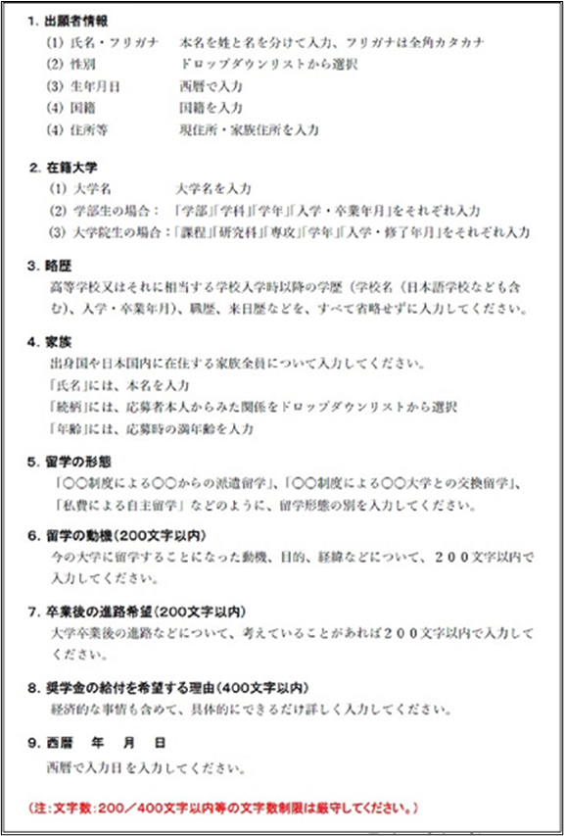
※｢願書入力方法解説｣※ 以下の解説を確認した後、画面下の｢願書入力フォーム｣をクリックして願書の入力を 開始してください。
確認の上でチェック | Excel2010以降の新しいマイクロソフトExcelを利用していることを確認してチェックしてください。 注意：「Googleスプレッドシート」やその他のExcel互換ソフトは使用していません。 注意：古いバージョンのExcel (Excel2007以前)やマイクロソフトExcel以外のソフトを使用した場合に、 ｢入力した内容が育英会で読み取れない｣ ｢入力時のドロップダウンで選択肢が表示されない｣などの 問題が発生し、応募者にとって不利となる場合や再提出を お願いすることがあります。

願書入力フォーム
（様式６） |  |  |  |  |  |  |  |  |  |  |  |  |  |  |  |  |  |  |  |  |  |  |  |  | 2024年度
公益財団法人飯塚毅育英会 大学奨学生願書【外国人留学生用】

この願書は、Excel2010以降のマイクロソフトExcelを使用して入力しました。Googleスプレッドシート等の互換ソフトは使用していません。
確認の上でチェック⇒
１．出願者情報
フリガナ |  |  |  |  | ｾｲ |  |  |  |  | ﾒｲ |  |  |  |  | 性別 |  |  |  |  | ※必須入力項目です。
氏名 |  |  |  |  | 姓 |  |  |  |  | 名
生年月日 |  |  |  |  | 西暦 |  |  |  | 年 |  |  | 月 |  | 日
国 籍
住所等 |  |  |  | 現住所 | 〒 |  | － |  |  |  |  |  |  |  |  |  | 家族住所 | 〒

 |  |  |  |  | ℡ |  |  |  | － |  |  |  | － |  |  |  |  | ℡
２．在籍大学
大学名 |  |  |  |  |  |  |  |  |  |  |  |  |  | 学部生 ：｢学部｣｢学科｣、および｢学年｣｢入学･卒業年月｣を入力
 |  |  |  |  |  |  |  |  |  |  |  |  |  | 大学院生：｢課程｣｢研究科｣｢専攻｣、および｢学年｣｢入学･修了年月｣を入力
学 部 |  |  |  |  |  |  |  |  |  |  |  |  |  | 学 科 |  |  |  |  |  |  |  |  | 第 | 学年
課 程 |  |  |  |  |  |  |  |  |  |  |  | 研究科 |  |  |  |  |  |  |  | 専攻 |  |  | 第 | 学年
入学･卒業（修了）年月 |  |  |  |  | 西暦 |  |  | 年 |  |  | 月 | 入学 |  | 西暦 |  | 年 |  | 月 |  | 卒業（修了）予定
３．略歴 |  | （※年号は西暦で入力してください。）
No | 年※ |  | 月 |  | 学歴(高校入学から)、職歴、来日歴など |  |  |  |  |  |  |  |  |  |  | No | 年※ |  | 月 |  | 学歴(高校入学から)、職歴、来日歴など
1 |  |  |  |  |  |  |  |  |  |  |  |  |  |  |  | 7
2 |  |  |  |  |  |  |  |  |  |  |  |  |  |  |  | 8
3 |  |  |  |  |  |  |  |  |  |  |  |  |  |  |  | 9
4 |  |  |  |  |  |  |  |  |  |  |  |  |  |  |  | 10
5 |  |  |  |  |  |  |  |  |  |  |  |  |  |  |  | 11
6 |  |  |  |  |  |  |  |  |  |  |  |  |  |  |  | 12
４．家族
No | 氏 名 |  |  |  |  |  |  |  |  |  |  | 続 柄 |  |  | 年 齢 | No | 氏 名 |  |  |  |  | 続 柄 |  | 年 齢
1 |  |  |  |  |  |  |  |  |  |  |  |  |  |  |  | 7
2 |  |  |  |  |  |  |  |  |  |  |  |  |  |  |  | 8
3 |  |  |  |  |  |  |  |  |  |  |  |  |  |  |  | 9
4 |  |  |  |  |  |  |  |  |  |  |  |  |  |  |  | 10
5 |  |  |  |  |  |  |  |  |  |  |  |  |  |  |  | 11
6 |  |  |  |  |  |  |  |  |  |  |  |  |  |  |  | 12
５．留学の形態

６．留学の動機（２００文字以内）

７．卒業後の進路希望（２００文字以内）

８．応募理由（経済的な事情を含めて、４００文字以内で具体的に入力してください。）

以上のとおり記載事項に相違ありません。貴会の奨学生として採用していただきたくお願いします。
 |  | 西暦 |  |  |  | 年 |  | 月 |  |  | 日
 | 公益財団法人飯塚毅育英会
 |  |  | 理事長 飯塚真玄 殿

